상품제안서
모나미 일타문구7P세트 | 상품코드: S29392

 |  |  |  |  |  |  | 02-713-8555 | www.synergygift.co.kr
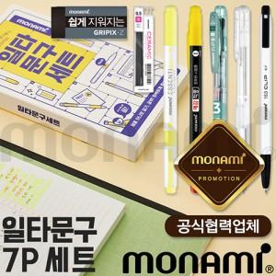

【상세/제작정보】 | <p>* 스티커 제작 부착만 가능합니다. 제품에 인쇄 불가</p>

【인쇄/포장옵션】 | 스티커 / 자체케이스

【공급단가】 | 수량 | 100~ | 300~ | 500~ | 1,000~ | 3,000~
*VAT별도 | 단가 | 5,990원 | 5,770원 | 5,550원 | 5,320원 | 5,190원

【상품 URL】 | https://www.synergygift.co.kr:443/src/goods_detail.php?gdno=29392

